suomi
Kuntien palvelutoiminnan kustannuksia kuvaavan tiedoston tietosisältö |  | Tiedosto sisältää taulukkomuotoisten tietosisältöjen lisäksi tilastografiikkaa, jossa
 |  | omaa tilannetta voi verrata joko aluetason tai muiden kuntien lukuihin.
 | Nettokustannukset = käyttökustannukset - käyttötuotot | Käyttäjä voi vaihtaa graafeissa maakunnan ja koko maan haluamiinsa vertailukuntiin.
 | Käyttökustannukset = toimintamenot + poistot ja arvonalentumiset + vyörytyserät
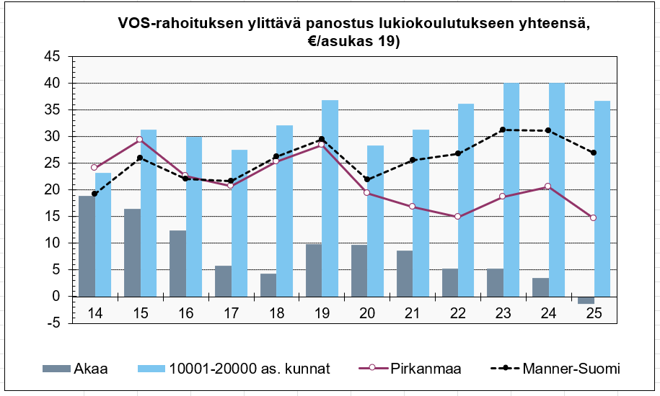
 | Käyttötuotot = toimintatulot + vyörytyserät

 | Kustannustiedot vuosilta 2014-2025

 | Asukasluku 31.12.
 | Asukasluvun muutos, %
 | Siitä 0-6 v.
 | 7-15 v.
 | 16-18 v.
 | 19-64 v.
 | 65 v.-
 | Tuloveroprosentti
 | Nettokäyttökustannukset yhteensä, euroa/as.
 | Verotulot+käyttötalouden valtionosuudet, euroa/as.
 | Yleishallinnon nettokustannukset, euroa/as.
 | Opetus- ja kulttuuritoimen nettokustannukset, euroa/as.
 | 0-6-vuotiaiden osuus väestöstä, %
 | Varhaiskasvatuksen nettokustannukset, euroa/0-6 v.
 | Varhaiskasvatuksen nettokustannukset, euroa/as.
 | Perusopetuksen nettokustannukset, euroa/as.
 | Perusopetuksen nettokustannukset, euroa/7-15 vuotias
 | Oman perusopetuksen oppilaat, lkm
 | Oman perusopetuksen nettokustannukset, euroa/opp.
 | Oman lukiokoulutuksen oppilaat
 | Oman lukiokoulutuksen nettokustannukset, euroa/opp.
 | VOS rahoituksen ylittävä panostus omaan lukiokoulutukseen, €/opiskelija
 | VOS-rahoituksen ylittävä panostus lukiokoulutukseen yhteensä, €/asukas
 | Kulttuuritoimen nettokustannukset, euroa/as. 1)
 | VOS-rahoituksen ylittävä panostus kulttuuri- ja vapaa-ajan palveluihin, €/asukas
 | Kirjaston nettokustannukset, euroa/asukas
 | Liikunnan ja ulkoilun nettokustannukset, euroa/as.
 | Nuorisotoiminnan nettokustannukset, €/asukas
 | Nuorisotoiminnan nettokustannukset, €/0-28-v.
 | Kansalaistopiston nettokustannukset, €/as
 | VOS-rahoituksen ylittävä panostus kansalaisopistoon, €/as 18)
 | Yhdyskunta- ja ympäristöpalvelujen nettokustannukset, euroa/as. 2)
 | Liikenneväylien nettokustannukset, euroa/as.
 | Palo- ja pelastustoimen nettokustannukset, euroa/as. (vuoden 2022 loppuun asti)
 | Elinkeino- ja työllisyyspalveluiden nettokustannukset yhteensä, euroa/as.
 | Elinkeinojen edistämisen nettokustannukset yhteensä, euroa/as.
 | Työllisyys- ja kotoutumispalveluiden nettokustannukset yhteensä, euroa/as.
 | Muun toiminnan nettokustannukset, euroa/as. 3)

 | Vuoden 2022 loppuun asti:
 | Sosiaali- ja terveystoimen nettokustannukset, euroa/as.
 | Lastensuojelun laitos- ja perhehoito + muut lasten ja perheiden palvelut, €/as.
 | Yli 64-vuotiaiden osuus väestöstä, %
 | Vanhusten laitospalveluiden nettokustannukset, euroa/as.
 | Kotipalvelun nettokustannukset, euroa/as.
 | Muut vanhusten ja vammaisten palvelut, nettokustannukset, euroa/as.
 | Toimeentulotuen menot, euroa/as.
 | Perusterveydenhuollon nettokustannukset, euroa/as.
 | Erikoissairaanhoidon nettokustannukset, euroa/as.

 | 1) Kulttuuritoimi sisältää palveluluokat: Kirjastotoimi, museo- ja näyttelytoiminta, teatteri-, tanssi- ja sirkustoiminta,
 | musiikkitoiminta sekä muu kulttuuritoiminta.
 | 2) Yhdyskunta- ja ympäristöpalvelut sisältää palveluluokat: asuntojen vuokrauspalvelut, kunnallinen rakennuttaminen, kadut ja yleiset alueet, pysäköinnin järjestäminen ja valvonta, puistot ja yleiset alueet, rakennusvalvonta,
 | liikenneväylät, puistot ja yleiset alueet, vesihuollon järjestäminen ja kehittäminen, asemakaavoitus, asumisen kehittämisen koordinointi, asumisen viranomaispalvelut, kiinteistön muodostaminen, paikkatietopalvelut, yleiskaavoitus, ympäristönsuojelun kehittämis- ja edistämistehtävät sekä ympäristönsuojelun lupa- ja valvontatehtävät,
 | 3) Muu toiminta sisältää palveluluokat: ympäristöterveydenhuolto, lomituspalvelut, kotoutumisen ja maahanmuuton edistämisen palvelut, löytöeläimet

